接口压力测试基准要求
服务器说明
压力测试环境 | 灰度环境，晚上18点后
测试执行时间段 | 要求冒烟测试后接口已基本稳定，建议系统测试期间即可到灰度进行压力测试 |  |  |  | 每天活跃用户100w | 1000000
压测报告提交时间 | 发布正式前 |  |  |  | 预估使用用户分布8-11点,2-5点；其中8-10点，2-3点 为高峰期 3小时 | 3*3600
压测结果输出文档 | 压力测试报告：包含“压测期间服务器的cpu、内存的截图”、“压测结果报告” |  |  |  | 80%的用户集中在3小时内产生请求数10800 | 74.074074074 | 平均
压测结果报告要求 | 提供的压测结果需符合基准要求定义，若不符合请在报告中注明与项目负责人沟通后的具体结果说明 |  |  |  | 80%的用户集中在高峰期的20%时间内作业 | 370.37037037 | 最大

业务场景 | 业务特性 |  | 要求并发用户数 | 压力测试要求 | 单接口响应时间（ms） | TPS（s） （参见公式） | CPU使用率 | 失败率 | 备注
单接口 | 正常业务 | 正常的增删改查等 | 100 | 必做 | ≤500ms | ≥150 | ≤50% | 0%
 |  |  | 100＜User≤200 | 满足TPS100时再进行 | ≤1s | 不低于上次值 | ≤70% | 0%
 |  |  | 200＜User≤300 | 满足TPS200时再进行 | ≤1s | 不低于上次值 | ≤70% | 0%
 |  |  | 300＜User≤500 | 满足TPS300时再进行 | ≤2s | 不低于上次值 | ≤80%，当超过80%时不可持续2分钟以上 | ≤0.001%
 | 长事务 | 导入、导出、上传（图片/音视频/文件等）、下载（图片/音视频/文件等）、批量操作、报表统计等 | 50 | 必做 | ≤500ms | ≥100 | ≤50% | 0%
 |  |  | 50＜User≤100 | 根据业务目标而定 | ≤1s | 基准≥100，不低于上次值 | ≤70% | 0%
 |  |  | 100＜User≤200 | 根据业务目标而定 | ≤1s | 基准≥100，不低于上次值 | ≤70% | ≤0.01%
 |  |  | 200＜User≤300 | 根据业务目标而定 | ≤2s
 |  |  | 300＜User≤500 | 根据业务目标而定 | ≤3s

数据操作要求 |  | 权限修改、删除、修改时 只操作自己的数据，请勿影响客户数据
问题 |  | 1、新增的数据如何处理？建议产生的测试数据及时销毁
 |  | 2、并发用户如何模拟？真实用户账号

测试执行策略如下图 | jmeter参数说明

 |  |  |  |  |  |  | 收集执行过程中的问题、时长、总结

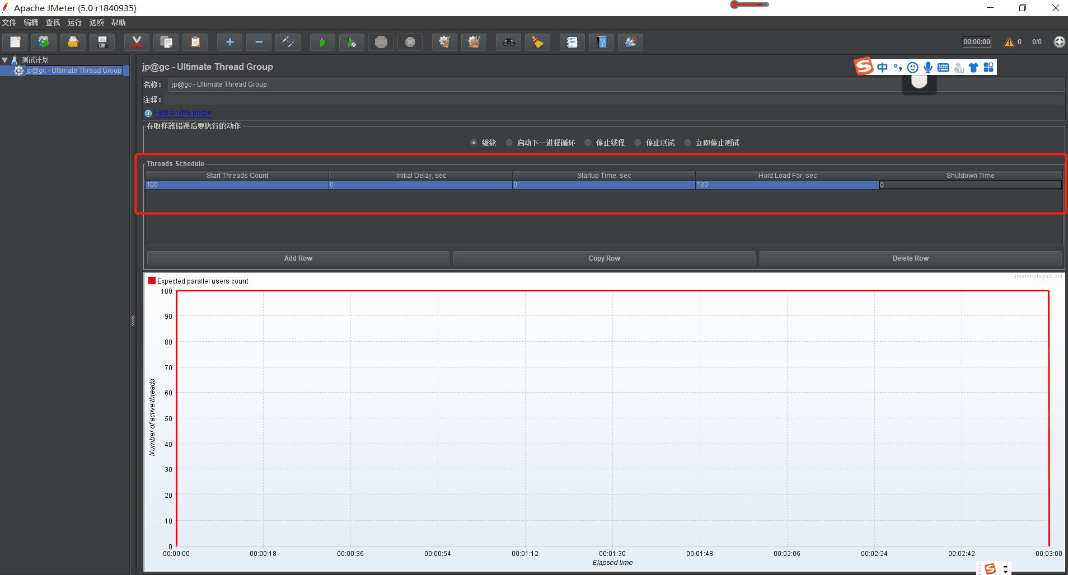

 | jmeter配置示意图，见右图

